Leeswijzer
Leeswijzer

In deze leeswijzer wordt kort de inhoud van de tabel besproken. Daarna wordt ingezoomd op enkele bevindingen uit de tabel. Daarbij worden relatieve verhoudingen genoemd. Percentages zijn niet terug te vinden in de tabel (waar enkel aantallen in staan) maar zijn wel te berekenen op basis van de tabel.

Inhoud tabel
De tabel toont het aantal personen met een loonkostensubsidie op grond van de Participatiewet (LKS P-wet), uitgesplitst naar enkele achtergrondkenmerken, namelijk: vrijlating inkomsten, type huishouden en omvang baan partner, alle onderverdeeld naar vier uitkeringsposities (werkend zonder bijstand, werkend met bijstand, niet werkend met bijstand en niet werkend zonder bijstand). In de tabellen en in deze leeswijzer wordt naast ‘werkend’ (of ‘niet werkend’) ook gesproken over ‘heeft een baan’ (of ‘heeft geen baan’). Er is geen verschil in betekenis. De gegevens in de tabel zijn gebaseerd op peilmoment 31 maart 2024.

Uitkeringspositie van personen met LKS P-wet
Eind maart 2024 ontvingen 32 270 personen LKS P-wet. Het merendeel van hen, 89 procent, had een baan zonder bijstandsuitkering (het blauwe gedeelte in onderstaande figuur). Daarnaast had 9 procent (het groene deel) een baan en een bijstandsuitkering, had 1 procent (het oranje deel) geen baan maar wel bijstand en had 1 procent (het paarse deel) geen baan en geen bijstand. De laatste twee groepen, zonder baan, zijn erg klein. De focus ligt in deze leeswijzer daarom op de twee groepen personen met LKS P-wet en een baan.
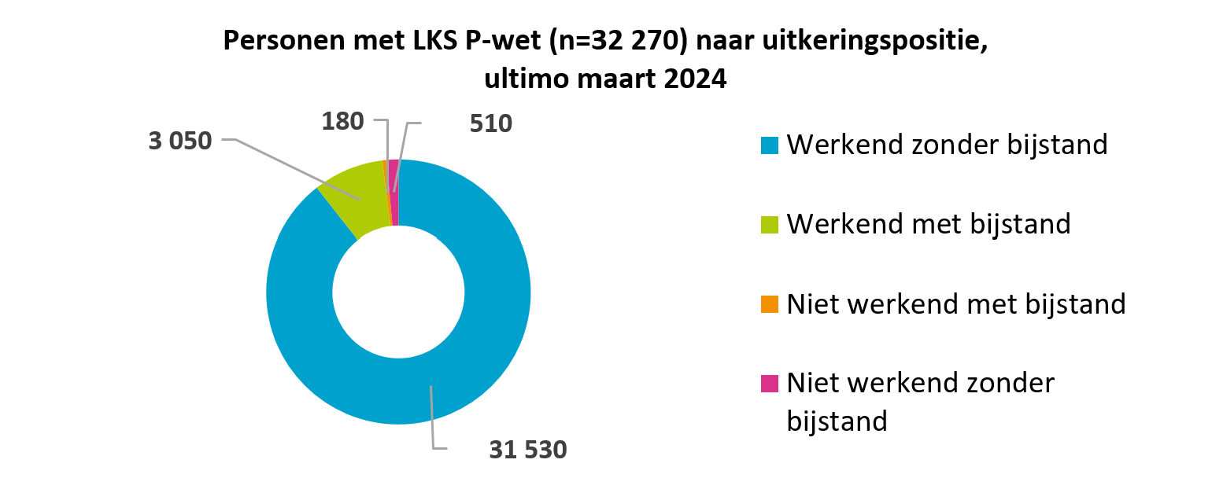
Personen met LKS P-wet uitgesplitst naar vrijlating inkomsten
Onderstaande figuur laat zien dat van alle 3 050 personen met LKS P-wet, een baan en bijstand (kolom D in de tabel), de grootste groep (44 procent, het blauwe deel in de figuur) vrijlating van inkomsten had. Bij 38 procent (oranje) was er geen vrijlating van inkomsten en bij 18 procent (groen) was dit kenmerk niet ingevuld.
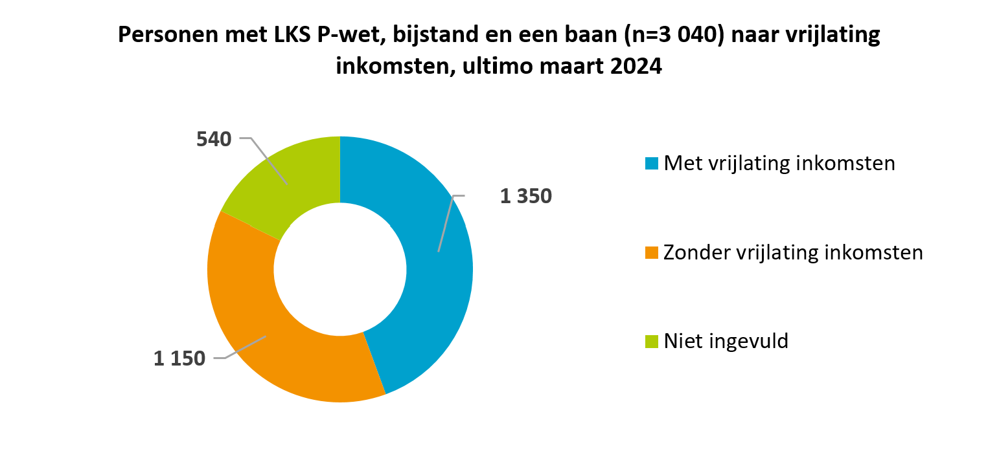

Personen met LKS P-wet en een baan naar type huishouden
Het aandeel werkende personen met LKS P-wet dat tot een éénpersoons- danwel meerpersoonshuishouden behoorde, varieert per uitkeringspositie (zie onderstaande figuur). Van de werkenden zonder bijstand woonde het merendeel in een meerpersoonshuishouden (61 procent, blauw gekleurd in linker kolom in onderstaande figuur). Van de werkenden met bijstand woonde bijna de helft in een éénpersoonshuishouden (48 procent, groen gekleurd in de rechter kolom) en de helft in een meerpersoonshuishouden (50 procent, blauw deel in rechterkolom).
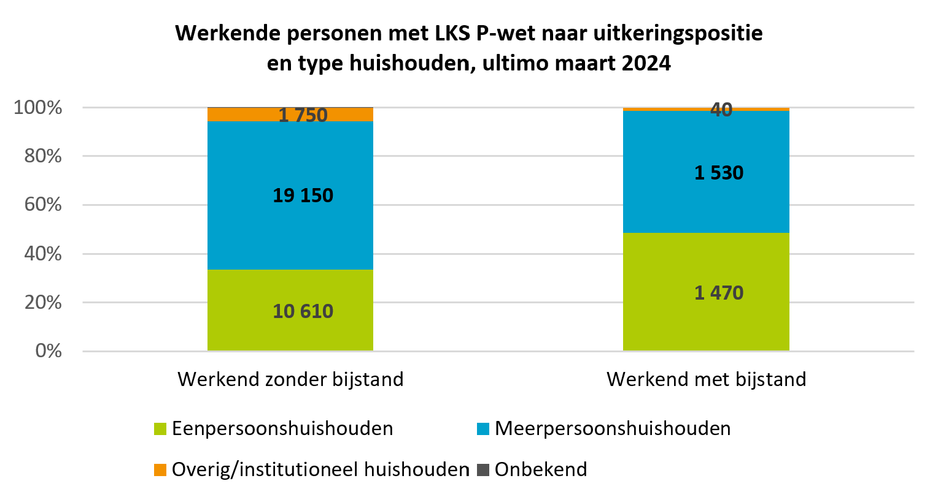

Personen met LKS P-wet naar baan partner
Van alle 35 270 personen die ultimo maart 2024 LKS P-wet ontvingen, hadden er 6 790 (19 procent) een partner. Indien er een partner was, had deze in 53 procent van de gevallen een baan (namelijk bij 3 580 van de 6 790 personen met een partner).
In de groep die werkte en geen bijstandsuitkering ontving (kolom C in de tabel) hadden 3 440 personen een partner met een baan. Dit komt overeen met 11 procent (groene deel in de linker kolom van onderstaande figuur). De omvang van de baan van de partner varieerde; 34% van de partners (1 180 van de 3 440 personen) werkte 30 tot 35 uur per week.
Voor de groep die werkte en een bijstandsuitkering ontving (kolom D in de tabel), was het aandeel dat een partner met een baan had klein, namelijk 2 procent (60 personen, groene deel in de rechter kolom van onderstaande figuur). De omvang van die baan was bij 67% (40 van de 60 personen) maximaal 12 uur per week.
